Analys kommentar
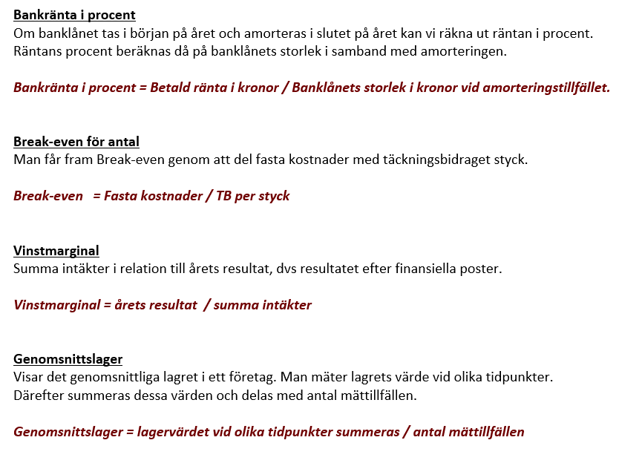
Här skriver ni kommentar på nyckeltalen för Mannes Glasbord.

Självkost
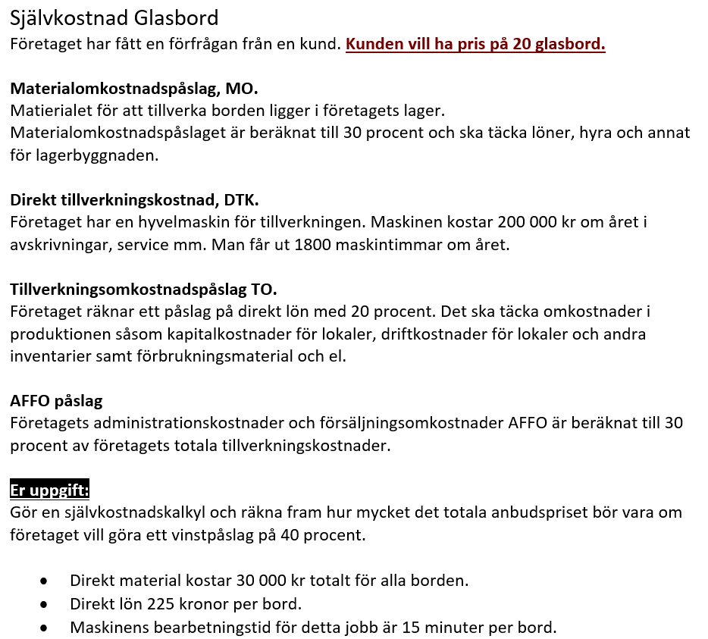
Självkostnadskalkyl 20 Glasbord
Belopp i kronor | Belopp
Direkt material | 0
Materialomkostnadspålägg MO | 0
Direkt lön | 0
Direkt tillverkningskostnad | 0
Tillverkningsomkostnadspålägg TO | 0
Tillverkningskostnad = | 0
AFFO påslag | 0
Självkostnad = | 0
Vinstpåslag | 0
Anbudspris = | 0

Förutsättningar (Täckningsgrad) | Ange procent
Materialomkostnadspålägg MO | 0%
Tillverkningsomkostnadspålägg TO | 0%
AFFO påslag | 0%
Vinstpåslag | 0%

Maskinens årskostnad | 0
Antal produktionstimmar | 0
Summa maskinkostnad/tim | 0
Antalet arbetade timmar | 0
Direkt tillverkningskostnad | 0

Formelsamling
